Лист2
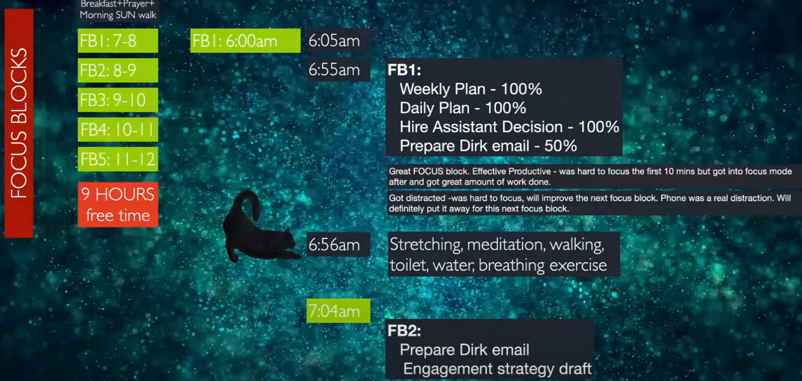
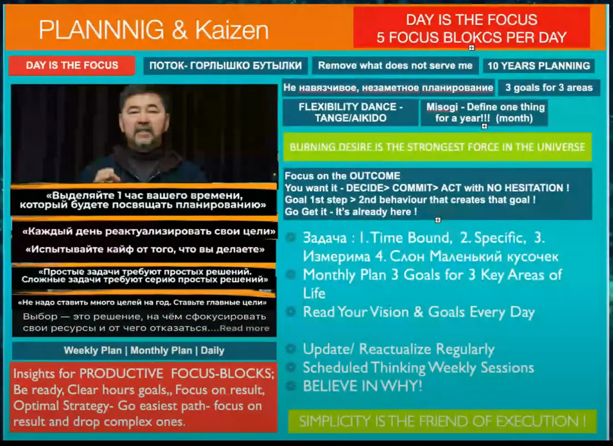
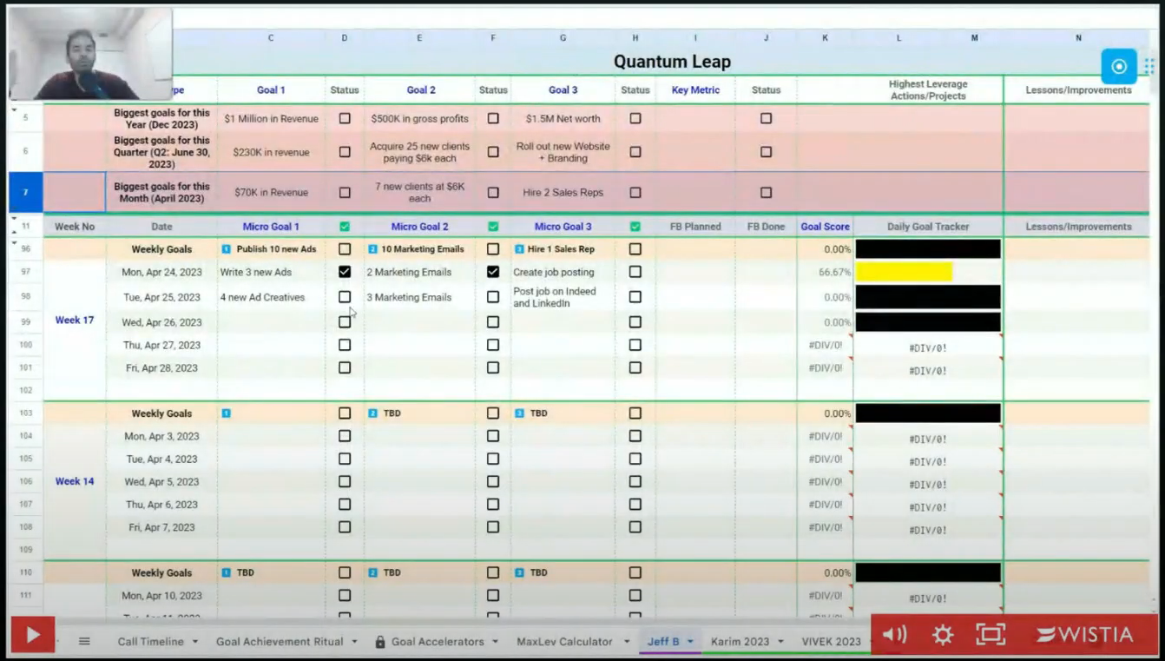
FOCUS BLOCKS
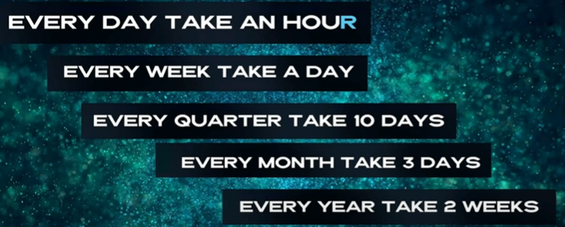
Breakfast + Prayer + Morning SUN walk |  | PRODUCTIVE FOCUS-BLOCKS RULES:
 | FB1: 7–8 | F – First things first: We work on our most important tasks.
FB1: 6:00am | FB2: 8–9 | O – Outcome based thinking: We need to be very clear on the outcome.
6:05am | FB3: 9–10 | C – Community: hold ourselves accountable and bring out our best.
 | FB4: 10–11 | U – Uninterrupted Time: We leave out all distractions.
FB1: | FB5: 11–12 | S – Single Tasking: We only work on a single task for this entire focus block.
Weekly Plan
Daily Plan | 9 HOURS free time | Be ready at the beginning of each hour, have clear concrete hourly goals,
Hire Assistant Decision |  | Focus on result, Optimal Strategy – Follow easiest path to achieve result and drop complex routes.
Prepare Dirk email

